工作表1
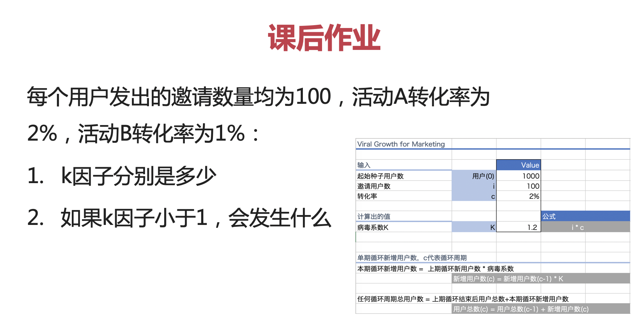
Viral Growth for Marketing

输入 |  | Value
起始种子用户数 | 用户(0) | 1000
邀请用户数 | i | 100
转化率 | c | 2%

计算出的值 |  |  | 公式
病毒系数K | K | 2.0 | i * c

 |  |  |  |  |  | 1. k因子分别为 100*2%=2，100*1%=1 2. 如果k因子小于1，裂变效果随着循环周期的增加，依次递减，直到停止
单期循环新增用户数，c代表循环周期
本期循环新增用户数 = 上期循环新用户数 * 病毒系数
 | 新增用户数(c) = 新增用户数(c-1) * K

任何循环周期总用户数 = 上期循环结束后用户总数+本期循环新增用户数
 | 用户总数(c) = 用户总数(c-1) + 新增用户数(c)

例子：
病毒系数K | 2.0
循环周期 | 0 | 1 | 2 | 3 | 4 | 5 | 6 | 7 | 8 | 9 | 10 | 11 | 12 | 13 | 14 | 15 | 16 | 17 | 18 | 19 | 20 | 21 | 22 | 23 | 24 | 25 | 26 | 27 | 28 | 29 | 30 | 31 | 32 | 33 | 34 | 35 | 36 | 37 | 38 | 39
新用户加入本期循环数 |  | 2,000 | 4,000 | 8,000 | 16,000 | 32,000 | 64,000 | 128,000 | 256,000 | 512,000 | 1,024,000 | 2,048,000 | 4,096,000 | 8,192,000 | 16,384,000 | 32,768,000 | 65,536,000 | 131,072,000 | 262,144,000 | 524,288,000 | 1,048,576,000 | 2,097,152,000 | 4,194,304,000 | 8,388,608,000 | 16,777,216,000 | 33,554,432,000 | 67,108,864,000 | 134,217,728,000 | 268,435,456,000 | 536,870,912,000 | 1,073,741,824,000 | 2,147,483,648,000 | 4,294,967,296,000 | 8,589,934,592,000 | 17,179,869,184,000 | 34,359,738,368,000 | 68,719,476,736,000 | 137,438,953,472,000 | 274,877,906,944,000 | 549,755,813,888,000
总用户数 C(c) | 1,000 | 3,000 | 7,000 | 15,000 | 31,000 | 63,000 | 127,000 | 255,000 | 511,000 | 1,023,000 | 2,047,000 | 4,095,000 | 8,191,000 | 16,383,000 | 32,767,000 | 65,535,000 | 131,071,000 | 262,143,000 | 524,287,000 | 1,048,575,000 | 2,097,151,000 | 4,194,303,000 | 8,388,607,000 | 16,777,215,000 | 33,554,431,000 | 67,108,863,000 | 134,217,727,000 | 268,435,455,000 | 536,870,911,000 | 1,073,741,823,000 | 2,147,483,647,000 | 4,294,967,295,000 | 8,589,934,591,000 | 17,179,869,183,000 | 34,359,738,367,000 | 68,719,476,735,000 | 137,438,953,471,000 | 274,877,906,943,000 | 549,755,813,887,000 | 1,099,511,627,775,000

